1.1.2 PEKERTI
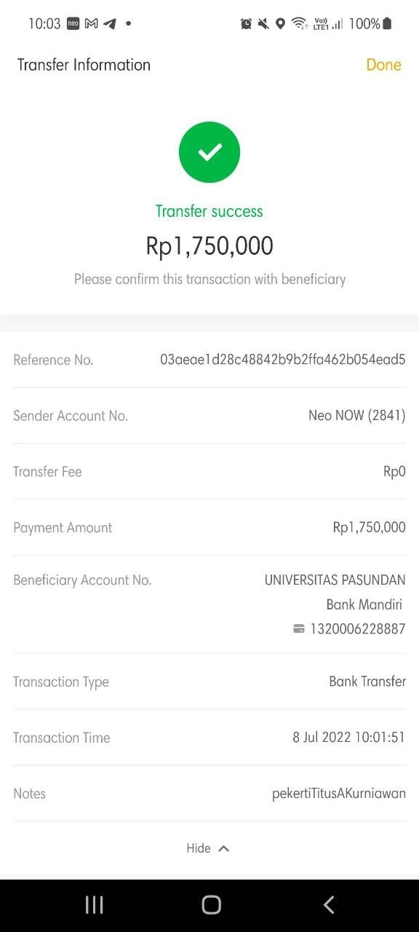
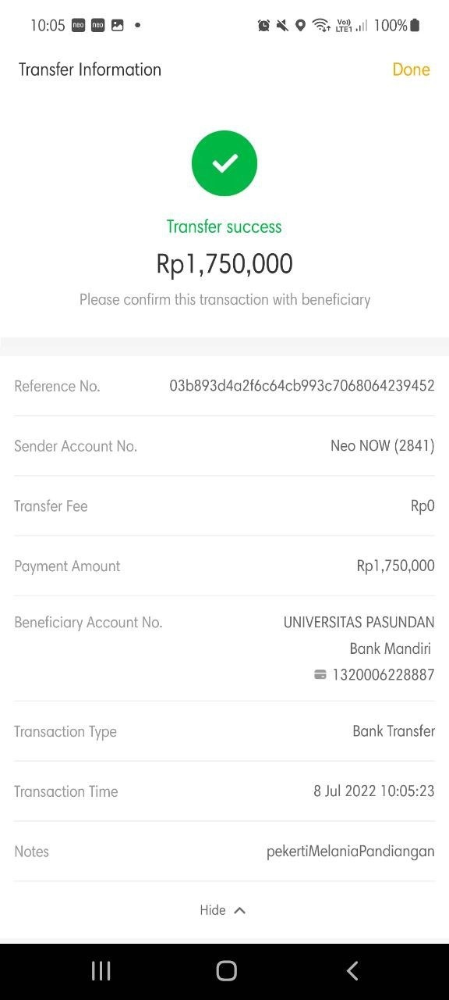
Pelaksanaan Pelatihan Pekerti

Keterangan |  |  | Detail | Anggaran | Pengeluaran
Dosen/Peneliti dari PT lain/Praktisi dan Pengembangan Staf. Training Pekerti (Bapak Titus dan Ibu Melan) | 2 | Paket | 1,750,000 | 3,500,000 | 3,500,000

TOTAL |  |  |  | 3,500,000 | 3,500,000

